VIOLETT
Прайс на простыни и наволочки
адрес офиса и склада: 141100, М.О. , г. Щелково , ул. 1-й Советский переулок , д.25, офис. 312 адрес сайта: www.kupu-kupu.ru

Отдела продаж: 8(495) 646-17-15 многокональный для заказов: info@kupu-kupu.ru, sale1@kupu-kupu.ru
Трикотажные простыни на резинке "VIOLETT" 100% хлопок, плотность трикотажа 130 гр/м2
фото | размер матраса (см) | груп. упаковка (шт. в коробе) | Цена оптовая до 100 тыс.руб.( с ндс) | Цена оптовая свыше 100 тыс.руб.( с ндс) | Ваш заказ (упак.)
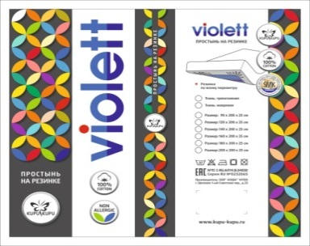 | 90х200х25 см! | 10 | 385 | 350
 | 120х200х25 см! | 10 | 440 | 400
 | 140х200х25 см! | 10 | 480 | 436
 | 160х200х25 см! | 10 | 527 | 479
 | 180х200х25 см! | 10 | 561 | 510
 | 200х200х25 см! | 10 | 601 | 546
Комплект трикотажных наволочки на молнии с клапаном "VIOLETT" 100% хлопок, плотность трикотажа 130 гр/м2
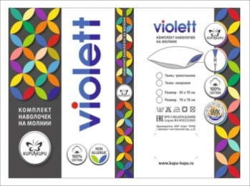 | 50х70- 2 шт | 20 | 242 | 220
 | 70х70-2 шт | 20 | 285 | 259

Пододеяльник на молнии с клапаном "VIOLETT" 100% хлопок, плотность трикотажа 130 гр/м2
фото | размер матраса (см) | груп. упаковка (шт. в коробе) | Цена оптовая до 100 тыс.руб.( с ндс) | Цена оптовая свыше 100 тыс.руб.( с ндс) | Ваш заказ (упак.)
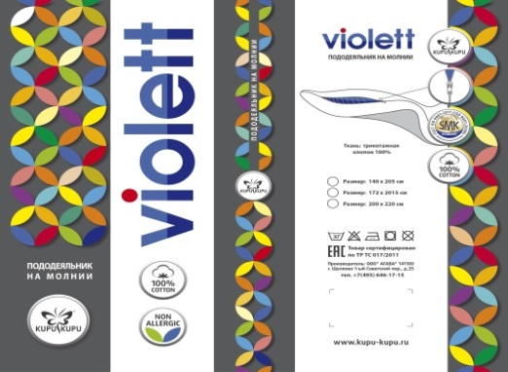 | 140х205 см. | 4 | 706 | 642
 | 172х205 см. | 4 | 836 | 760
 | 220х200 см. | 4 | 1028 | 935

заказ по цветам размерный ряд/ цвета
цвет/размер матраса | 90х200х25 | 120х200х25 | 140х200х25 | 160х200х25 | 180х200х25 | 200х200х25 | 50х70-2 шт. | 70х70-2 шт. | 140х205 | 172х205 | 220х200
1.Белый
2.Бежевый
3.Серый/меланж
4.Светло-розовый
5.Бирюзовый
6.Сиреневый
7.Коралловый
8.Светло- жёлтый
9.Голубой
10.Персик
11.салатовый
12.ментол
13. ЭКРЮ
новые цвета new
1. шоколад
2.мокко
3.графит
4.голубая ель
5.морская волна
6.марсала
7.горчица
8.оливковый

